画面フロー
アプリ基本設計書 |  |  |  | 担当者 | きらぼし |  | 確認日

 |  |  |  |  | DNX | 武山 | 確認日 | 2021-04-28

画面コード | M2310S00 M2310S01 M2310S02 M2310S03 | フロー名 | 簡単パスワード設定(生体認証未支援) 流れ

STEP1
STEP2
STEP3
STEP4
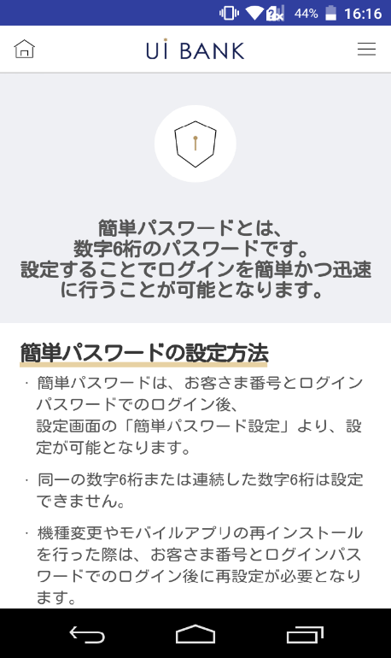 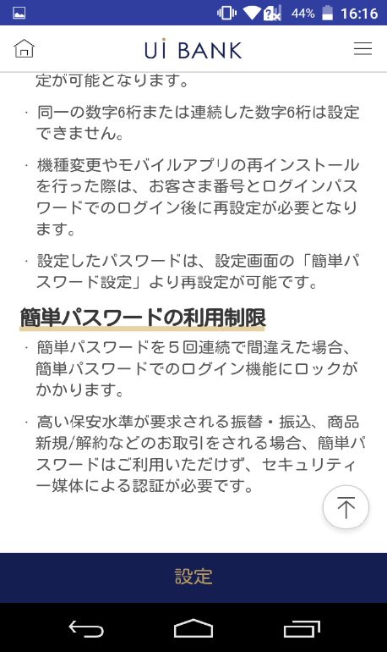 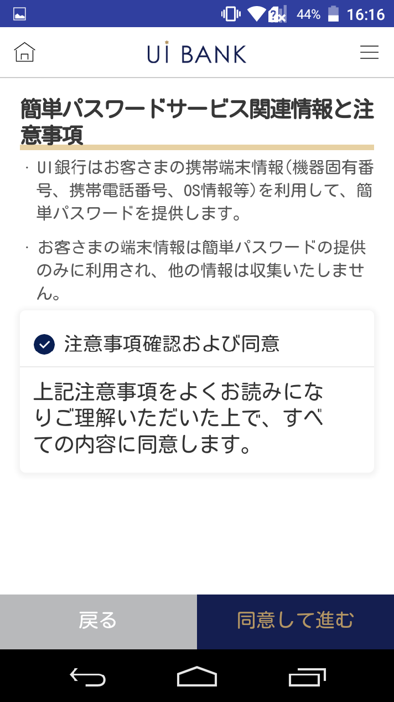 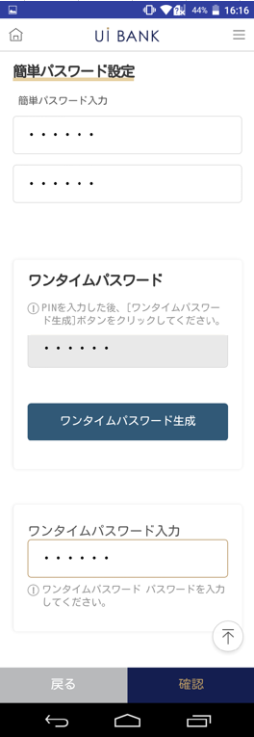 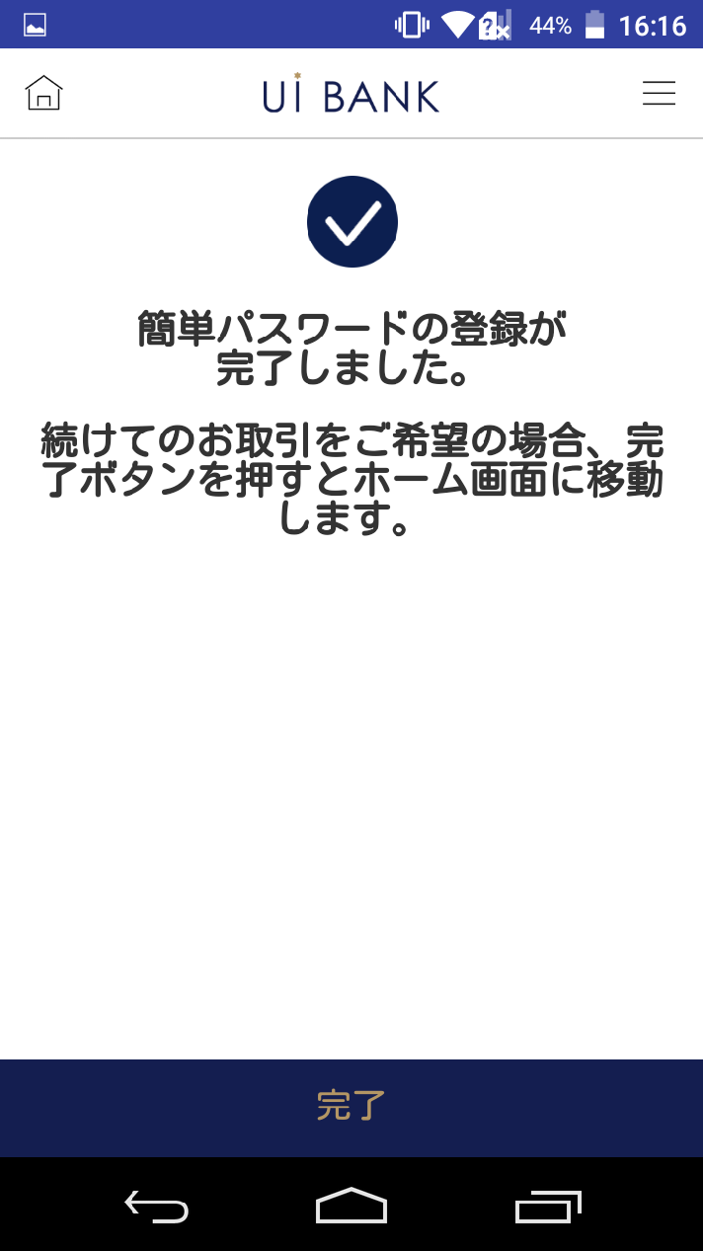

☆

補足説明：
☆：UI銀行様のロゴ挿入に影響し表題のタイトルにロゴが挿入されています。 最新版のものではデザインの関係上「簡単パスワード設定」とタイトル表記しております。 希望の文言等ございましたらご相談いただけますと幸いです。

M2310S00_画面レイアウト
アプリ基本設計書 |  |  |  |  |  |  |  |  | 担当者 | きらぼし |  |  | 確認日

 |  |  |  |  |  |  |  |  |  | DNX | 米山 |  | 確認日 | 2021-04-28

要件充足表No. | 45 | カテゴリ | App PKG | Lvel 1 | Lvel 2 | Lvel 3 |  | Lvel 4 | Lvel 5
 |  |  |  | モバイルアプリ | ログイン | ログイン機能

要件充足表No. | - | カテゴリ | AITHERPKG | Lvel 1 | Lvel 2 | Lvel 3 |  | Lvel 4 | Lvel 5
 |  |  |  | - | - | -

画面コード | M2310S00 | 画面名 | 簡単パスワード設定（生体認証未支援）

画面レイアウト： |  |  |  |  |  |  | 画面説明：

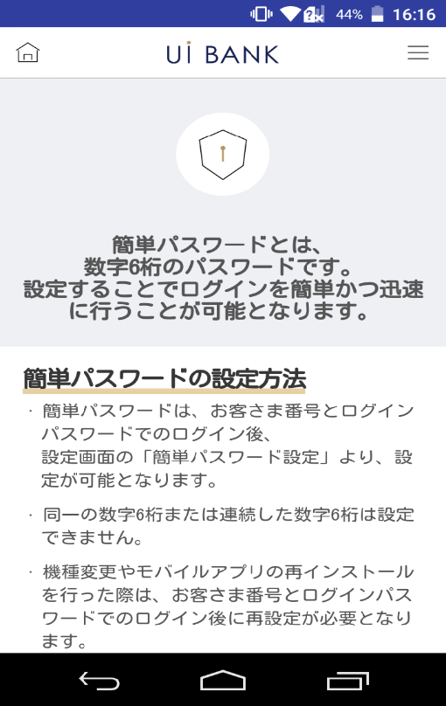 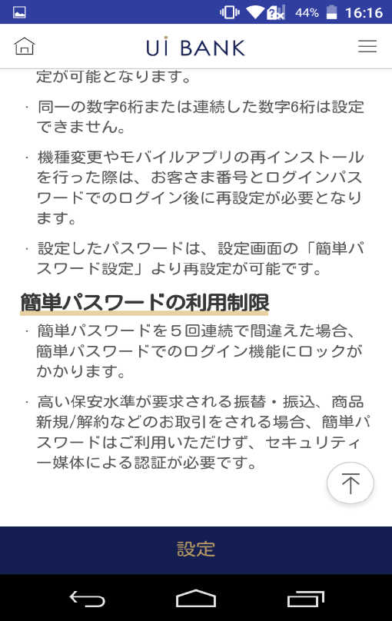 |  |  |  |  |  |  | - 簡単パスワード設定案内文言表示（生体認証未支援端末）
1
2
3
4

 |  |  |  |  |  |  | 項目説明

 |  |  |  |  |  |  | 項番 | 操作 | 選択肢/入力内容 |  |  | 備考 |  | AiTHERとの連携 (参照元データ)

 |  |  |  |  |  |  | 1 | － | 常時表示 |  |  | - |  | -
 |  |  |  |  |  |  | 2 | － | 常時表示 |  |  | - |  | -
 |  |  |  |  |  |  | 3 | － | 常時表示 |  |  | - |  | -
 |  |  |  |  |  |  | 4 | クリック | - |  |  | M2310S01へ遷移 |  | -
 |  |  |  |  |  |  | 5
 |  |  |  |  |  |  | 6
 |  |  |  |  |  |  | 7
 |  |  |  |  |  |  | 8
 |  |  |  |  |  |  | 9
 |  |  |  |  |  |  | 10
 |  |  |  |  |  |  | 11
 |  |  |  |  |  |  | 12
 |  |  |  |  |  |  | 13
 |  |  |  |  |  |  | 14
 |  |  |  |  |  |  | 15
 |  |  |  |  |  |  | きらぼし様コメント & デザイン変更コメント(要件定義書参照) |  |  |  |  |  |  | 対応確認
 |  |  |  |  |  |  | No. | 内容
 |  |  |  |  |  |  | 1 | -
 |  |  |  |  |  |  | 2
 |  |  |  |  |  |  | 3
 |  |  |  |  |  |  | 4
 |  |  |  |  |  |  | 5
 |  |  |  |  |  |  | 6
 |  |  |  |  |  |  | 7
 |  |  |  |  |  |  | 8
 |  |  |  |  |  |  | 9
 |  |  |  |  |  |  | 10

M2310S01_画面レイアウト
アプリ基本設計書 |  |  |  |  |  |  |  |  | 担当者 | きらぼし |  |  | 確認日

 |  |  |  |  |  |  |  |  |  | DNX | 米山 |  | 確認日 | 2021-04-28

要件充足表No. | 45 | カテゴリ | App PKG | Lvel 1 | Lvel 2 | Lvel 3 |  | Lvel 4 | Lvel 5
 |  |  |  | モバイルアプリ | ログイン | ログイン機能

要件充足表No. | - | カテゴリ | AITHERPKG | Lvel 1 | Lvel 2 | Lvel 3 |  | Lvel 4 | Lvel 5
 |  |  |  | - | - | -

画面コード | M2310S01 | 画面名 | 簡単パスワード設定（生体認証未支援）

画面レイアウト： |  |  |  |  |  |  | 画面説明：

 |  |  |  |  |  |  | - 簡単パスワード設定案内文言表示（生体認証未支援端末）

1
2
3
4
5

 |  |  |  |  |  |  | 項目説明

 |  |  |  |  |  |  | 項番 | 操作 | 選択肢/入力内容 |  |  | 備考 |  | AiTHERとの連携 (参照元データ)

 |  |  |  |  |  |  | 1 | － | 常時表示 |  |  | - |  | -
 |  |  |  |  |  |  | 2 | クリック | - |  |  | - |  | -
 |  |  |  |  |  |  | 3 | － | 常時表示 |  |  | - |  | -
 |  |  |  |  |  |  | 4 | クリック | - |  |  | M2310S00へ遷移 |  | -
 |  |  |  |  |  |  | 5 | クリック | - |  |  | M2310S02へ遷移 |  | -
 |  |  |  |  |  |  | 6
 |  |  |  |  |  |  | 7
 |  |  |  |  |  |  | 8
 |  |  |  |  |  |  | 9
 |  |  |  |  |  |  | 10
 |  |  |  |  |  |  | 11
 |  |  |  |  |  |  | 12
 |  |  |  |  |  |  | 13
 |  |  |  |  |  |  | 14
 |  |  |  |  |  |  | 15
 |  |  |  |  |  |  | きらぼし様コメント & デザイン変更コメント(要件定義書参照) |  |  |  |  |  |  | 対応確認
 |  |  |  |  |  |  | No. | 内容
 |  |  |  |  |  |  | 1 | 案内文言を決定後に変更します |  |  |  |  |  | 項番1 対応予定
 |  |  |  |  |  |  | 2 | チェックボックスを大きくしたい |  |  |  |  |  | 項番2 対応済
 |  |  |  |  |  |  | 3 | 戻る 同意して進む を左右に並べて、戻る の背景を白に文字を黒にし、フォントを大きくしたい |  |  |  |  |  | 項番4 対応済 デザインバランスを考慮し現対応
 |  |  |  |  |  |  | 4
 |  |  |  |  |  |  | 5
 |  |  |  |  |  |  | 6
 |  |  |  |  |  |  | 7
 |  |  |  |  |  |  | 8
 |  |  |  |  |  |  | 9
 |  |  |  |  |  |  | 10

M2310S02_画面レイアウト
アプリ基本設計書 |  |  |  |  |  |  |  |  | 担当者 | きらぼし |  |  | 確認日

 |  |  |  |  |  |  |  |  |  | DNX | 米山 |  | 確認日 | 2021-04-28

要件充足表No. | 45 | カテゴリ | App PKG | Lvel 1 | Lvel 2 | Lvel 3 |  | Lvel 4 | Lvel 5
 |  |  |  | モバイルアプリ | ログイン | ログイン機能

要件充足表No. | - | カテゴリ | AITHERPKG | Lvel 1 | Lvel 2 | Lvel 3 |  | Lvel 4 | Lvel 5
 |  |  |  | - | - | -

画面コード | M2310S02 | 画面名 | 簡単パスワード設定（生体認証未支援）

画面レイアウト： |  |  |  |  |  |  | 画面説明：

1
2
3
4
5
6
7
8
9
 |  |  |  |  |  |  | - 簡単パスワード設定 - セキュリティ媒体認証

 |  |  |  |  |  |  | 項目説明

 |  |  |  |  |  |  | 項番 | 操作 | 選択肢/入力内容 |  |  | 備考 |  | AiTHERとの連携 (参照元データ)

 |  |  |  |  |  |  | 1 | － | 常時表示 |  |  | - |  | -
 |  |  |  |  |  |  | 2 | 入力 | 数字6桁を入力 |  |  | - |  | -
 |  |  |  |  |  |  | 3 | 入力 | 項番2を再入力 |  |  | - |  | -
 |  |  |  |  |  |  | 4 | － | 常時表示 |  |  | - |  | -
 |  |  |  |  |  |  | 5 | 入力 | PIN番号を入力 |  |  | - |  | -
 |  |  |  |  |  |  | 6 | クリック | - |  |  | - |  | -
 |  |  |  |  |  |  | 7 | 入力 | ワンタイムパスワードを入力 |  |  | - |  | -
 |  |  |  |  |  |  | 8 | クリック | - |  |  | M2310S01へ遷移 |  | -
 |  |  |  |  |  |  | 9 | クリック | - |  |  | M2310S03へ遷移 |  | -
 |  |  |  |  |  |  | 10
 |  |  |  |  |  |  | 11
 |  |  |  |  |  |  | 12
 |  |  |  |  |  |  | 13
 |  |  |  |  |  |  | 14
 |  |  |  |  |  |  | 15
 |  |  |  |  |  |  | きらぼし様コメント & デザイン変更コメント(要件定義書参照) |  |  |  |  |  |  | 対応確認
 |  |  |  |  |  |  | No. | 内容
 |  |  |  |  |  |  | 1 | 乱数表は使用せずセキュリティ媒体はワンタイムパスワードのみとしたい |  |  |  |  |  | 項番4 対応済
 |  |  |  |  |  |  | 2 | 戻る 確認 を左右に並べて、戻る の背景を白に文字を黒にし、フォントを大きくしたい |  |  |  |  |  | 項番8 対応済 デザインバランスを考慮し現対応
 |  |  |  |  |  |  | 3
 |  |  |  |  |  |  | 4
 |  |  |  |  |  |  | 5
 |  |  |  |  |  |  | 6
 |  |  |  |  |  |  | 7
 |  |  |  |  |  |  | 8
 |  |  |  |  |  |  | 9
 |  |  |  |  |  |  | 10

M2310S03_画面レイアウト
アプリ基本設計書 |  |  |  |  |  |  |  |  | 担当者 | きらぼし |  |  | 確認日

 |  |  |  |  |  |  |  |  |  | DNX | 米山 |  | 確認日 | 2021-04-28

要件充足表No. | 45 | カテゴリ | App PKG | Lvel 1 | Lvel 2 | Lvel 3 |  | Lvel 4 | Lvel 5
 |  |  |  | モバイルアプリ | ログイン | ログイン機能

要件充足表No. | - | カテゴリ | AITHERPKG | Lvel 1 | Lvel 2 | Lvel 3 |  | Lvel 4 | Lvel 5
 |  |  |  | - | - | -

画面コード | M2310S03 | 画面名 | 簡単パスワード設定（生体認証未支援）

画面レイアウト： |  |  |  |  |  |  | 画面説明：

 |  |  |  |  |  |  | - 簡単パスワード設定完了案内文言表示（生体認証未支援端末） - 戻る押下時メイン画面へ移動
1
2

 |  |  |  |  |  |  | 項目説明

 |  |  |  |  |  |  | 項番 | 操作 | 選択肢/入力内容 |  |  | 備考 |  | AiTHERとの連携 (参照元データ)

 |  |  |  |  |  |  | 1 | － | 自動表示 |  |  | - |  | -
 |  |  |  |  |  |  | 2 | クリック | - |  |  | A0100S32へ遷移 |  | -
 |  |  |  |  |  |  | 3
 |  |  |  |  |  |  | 4
 |  |  |  |  |  |  | 5
 |  |  |  |  |  |  | 6
 |  |  |  |  |  |  | 7
 |  |  |  |  |  |  | 8
 |  |  |  |  |  |  | 9
 |  |  |  |  |  |  | 10
 |  |  |  |  |  |  | 11
 |  |  |  |  |  |  | 12
 |  |  |  |  |  |  | 13
 |  |  |  |  |  |  | 14
 |  |  |  |  |  |  | 15
 |  |  |  |  |  |  | きらぼし様コメント & デザイン変更コメント(要件定義書参照) |  |  |  |  |  |  | 対応確認
 |  |  |  |  |  |  | No. | 内容
 |  |  |  |  |  |  | 1 | 取引画面→ホーム画面に文言を変更したい |  |  |  |  |  | 項番1 対応済
 |  |  |  |  |  |  | 2 | 完了 のフォントを大きくしたい |  |  |  |  |  | 項番2 対応済
 |  |  |  |  |  |  | 3
 |  |  |  |  |  |  | 4
 |  |  |  |  |  |  | 5
 |  |  |  |  |  |  | 6
 |  |  |  |  |  |  | 7
 |  |  |  |  |  |  | 8
 |  |  |  |  |  |  | 9
 |  |  |  |  |  |  | 10

